Plan de Pruebas
Plan de Pruebas Generalistas

Información General
Cliente | LATAM AIRLINES

Contexto del Proyecto
LATAM AIRLINES es un sitio web que permite la consulta de tiquetes áereos, teniendo en cuenta diferentes filtros como fechas y destinos. Adicional permite la compra de tiquetes aéreos y la posibilidad de realizar tanto la consulta como la compra utilizando el programa de Millas que tienen desarrollado en la empresa.

Análisis de Riesgos
Riesgos de Proyecto
Riesgo | Causa | Impacto | Probabilidad | Nivel de Riesgo | Plan de Acción o Mitigación
Poca claridad entre los requisitos e historias de usuario | Documentación ambigua por parte del cliente | 3 | 2 | 6 | Refinamiento del Backlog
Recursos limitados | Falta de herramientas para la gestión del proyecto | 1 | 2 | 2 | Sugerir implementar herramientas alternas
No definir correctamente los requerimientos | Documentación poco clara por parte del cliente | 3 | 2 | 6 | Reunión de contextualización con el cliente
Falta de comunicación | Falta metodología de trabajo ágil | 2 | 2 | 4 | Nivelar y sugerir implementar metodologías ágiles
Ambiente de pruebas no disponible | Versionamiento incorrecto de los navegadores, no contar con el acceso a la red, mala configuración del ambiente | 3 | 2 | 6 | Generar lista de supuestos para revisar que el ambiente de pruebas esté optimo
Cambio de alcances o nuevas funcionalidades | Actualización de los sistemas | 3 | 2 | 6 | Realizar una reunión para identificar el impacto del cambio del alcance y replanteamiento del plan de pruebas (pruebas de regresión)
Retrasos en entregas por parte de desarrollo | No ha finalizado requerimientos, no ha realizado entrega de las correcciones | 3 | 3 | 9 | Tener en cuenta los ANS para estas entregas, actualización de manuales, adelantar documentación
Riesgos de Producto
Riesgo | Causa | Impacto | Probabilidad | Nivel de Riesgo | Plan de Acción o Mitigación | Producto Ofrecido / Tipo de prueba
Sistema lento | Sobrecarga del servidor, mala optimización del código | 3 | 3 | 9 | Pruebas de carga de estrés | Pruebas Generalistas, Pruebas de Performance
Seguridad del login | El login no cumple con la seguridad adecuada | 3 | 3 | 9 | Smoke test, Particiones de equivalencia | Pruebas Generalistas, Pruebas de Seguridad
Error al validar los datos | Permitir ingresos de datos con formatos no válidos | 2 | 2 | 4 | Pruebas exploratorias
Error al definir asientos | No permitir la selección de asientos | 3 | 2 | 6 | Pruebas exploratorias, caja negra
 |  |  |  | 0
Restricciones
 | Descripción | Fijo | Ajustable | Elegible
Fechas: | 9 de mayo de 2022 a 27 de mayo de 2022 | X
Alcance: | Realizar la consulta de tiquetes aéreos, compra de tiquetes aéreos utilizando el programa de Millas u otras formas de pago | X
Recursos: | 3 Analistas Generalistas | X

Estrategia de Pruebas
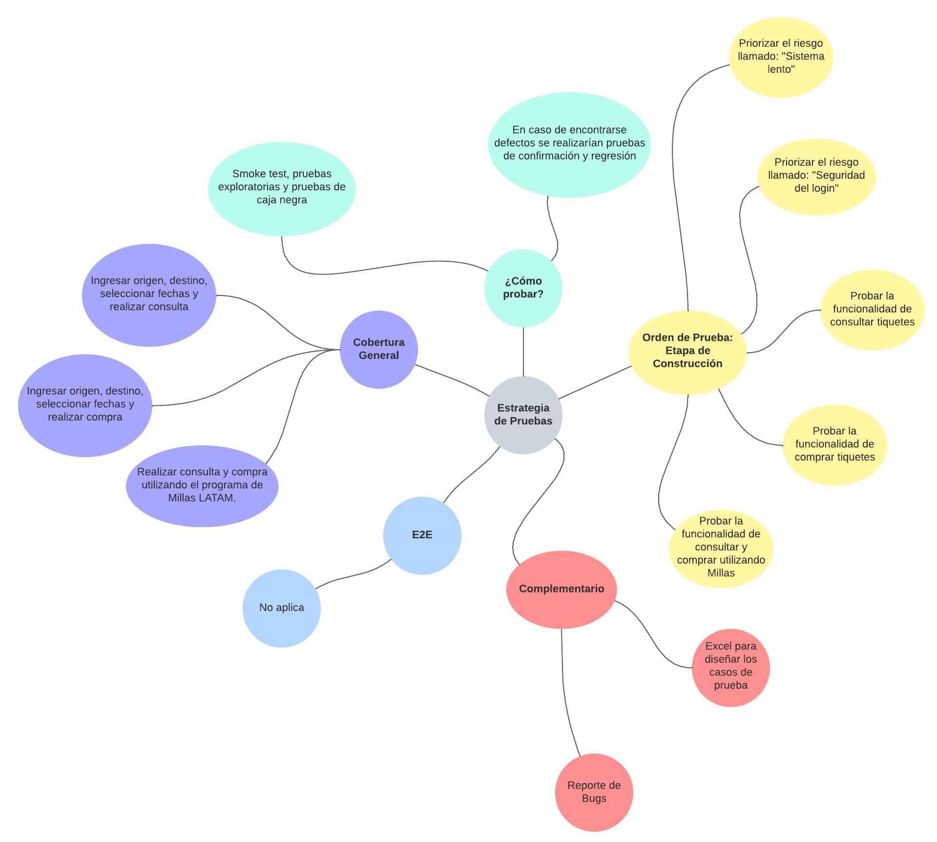

Alcance de Pruebas
Aspectos a realizar en el alcance:
* El acceso a la página web puede realizarse en cualquier dispositivo * Los usuarios deben contar con un correo electrónico para realizar la compra * La página web debe ser compatible con los navegadores Microsoft Edge, Firefox, Safari y Google Chrome HU001 CONSULTAR DIFERENTES VUELOS * Consultar vuelo ida y vuelta * Consultar vuelo ida y vuelta (INCORRECTO) * Consultar vuelos sin establecer fechas de ida y vuelta * Consultar vuelo ida y vuelta (2 adultos) * Consultar vuelo ida y vuelta (9 adultos) * Verficar la funcionalidad de Consultar vuelos sin establecer ORIGEN

Fuera de alcance de pruebas:
* La página web debe ser bajo sistema cliente-servidor * La página web debe ser desarrollada en lenguaje HTML * La base de datos a emplear es SQL * Pruebas móviles

Criterios
Criterios de Entrada / Supuestos:
* Documentación completa. Esta debe ser suministrada por el cliente para el entendimiento del negocio y sus necesidades. * Ambiente de pruebas estable y debidamente configurado para realizar las pruebas * Utilizar los navegadores definidos en el alcance de pruebas * Contar con la data correspondiente para el proceso de ejecución de pruebas * Que se cuente con los desarrollos en su versión final para la ejecución de la prueba * Contar con el apoyo y soporte del equipo de desarrollo para darle solución a los defectos o issues que se puedan presentar

